Requisitos NOM-017
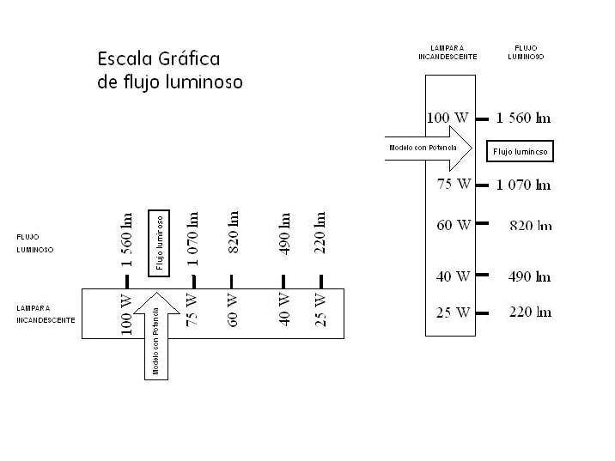
Para la NOM-017-ENER/SCFI-2012:
Para la modalidad de verificación mediante pruebas periódicas al producto:
Original del informe de pruebas realizadas por un laboratorio de prueba acreditado y aprobado.
Copia del certificado de cumplimiento otorgado con anterioridad. Si aplica.
Declaración bajo protesta de decir verdad por medio de la cual el solicitante manifestará que el producto que presenta es representativo de la familia que se pretende certificar, de acuerdo con lo establecido en 12.3.5 y 12.5.3.2 de la norma.
Carta declaración bajo protesta de decir verdad por medio de la cual el solicitante manifestará la clase térmica del material de la superficie exterior del balastro.
Folletos o fotografías de los productos a certificar que permita identificar al producto mostrando el modelo
Marcado en el cuerpo del producto
Para la modalidad de verificación mediante el sistema de aseguramiento de la calidad de la línea de producción.
Los descritos para la modalidad de certificación mediante pruebas periódicas.
Copia del certificado vigente del sistema de aseguramiento de la calidad que incluya la línea de producción, expedido por un organismo de certificación para sistemas de aseguramiento de la calidad.

Marcado en el cuerpo del producto
a) El nombre o marca registrada del fabricante o del comercializador;
b) Datos eléctricos nominales de la tensión de entrada, frecuencia, potencia y corriente; y
c) La fecha o código que permita identificar el periodo de fabricación.
d) Modelo del producto.
Excepción No. 1: Puede omitirse la frecuencia si el balastro es un circuito electrónico que funciona independientemente de la frecuencia de entrada dentro de un intervalo de 50 Hz a 60 Hz.
Excepción No. 2: Si el producto se marca con la potencia eléctrica de entrada y el factor de potencia es 0,9 o mayor, puede omitirse la corriente.
Excepción No. 3: Puede abreviarse la fecha de fabricación o utilizar un código designado por el fabricante.
Una lámpara que no se destina para utilizarse en un circuito de atenuación debe marcarse como "No usar con atenuadores de luz".
Una lámapra puede marcarse con el factor de potencia si cumple con 6.2.1.2. Una LFCA puede marcarse como " alto factor de potencia" o "hpf" si el factor de potencia que se calcula es 0,9 o mayor.
Marcado en el empaque
a) La representación gráfica o el nombre del producto, salvo que éste no sea visible o identificable a simple vista por el consumidor,
b) Nombre, denominación o razón social y domicilio del fabricante nacional o importador,
c) La leyenda que identifique al país de origen del mismo (ejemplo: “Hecho en...”, “Manufacturado en...”, u otros análogos)
d) Datos eléctricos nominales de tensión de entrada, intensidad de corriente eléctrica, frecuencia y potencia,
e) Contenido cuando el producto no esté a la vista del consumidor.
f) Representación gráfica comparativa o leyenda que indique la equivalencia en potencia eléctrica consumida y flujo luminoso total, respecto a las lámparas incandescentes que sustituye
g) Leyenda o símbolo que indique que contiene mercurio (Hg)
h) Modelo del producto.
Todas las LFCA deben presentar una garantía mínima que cubra la reposición del producto por 2 años, contados a partir de la fecha de venta y en términos de la Ley Federal de Protección al consumidor y la NOM- 024-SCFI. La garantía se puede incluir en el empaque del producto o dentro del mismo.
Carta declaración bajo protesta de decir verdad por medio de la cual el solicitante manifestará la clase térmica del material de la superficie exterior del balastro.
Carta declaratoria bajo protesta de decir la verdad de que todos los modelos de la familia son fabricados en la misma planta
Carta declaratoria bajo protesta de decir la verdad de que los productos que se presentan son representativos de la familia que se pretende certificar de acuerdo a lo establecido en los incisos 12.3.5 y 12.5.3.2 de la norma NOM-017-ENER/SCFI-VIGENTE
Ejemplo de escala gráfica:

